Feuil1
客群类型
太平金服运营指标看板

34周：2022-08-20 ~ 2022-08-26

保费规模（万元）

 | 本周新增 | 上下箭头

普惠大屏
客群类型
 | 比例
95589 | 48%
太平通 | 8%
房贷 | 44%
各省份占比
 | 占比
上海 | 23.413103685
江苏 | 23.030525486
广东 | 6.9497667556
山东 | 6.7099710845
四川 | 4.4998483328
浙江 | 3.2415492667
湖北 | 2.9549970295
福建 | 2.8743172734
河南 | 2.6961756539
广西 | 2.6704191578
其他 | 20.959326275
吉象普惠
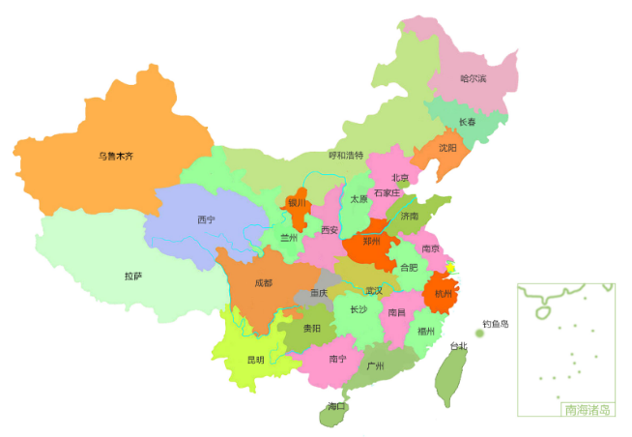

风控指标

9.74%
9.56%
89.3%
代偿率
M3+逾期率
逾期回收率

期末余额（万元）
 | 95589渠道 | 其他渠道
4月 | 44571 | 24480
5月 | 44319 | 25144
6月 | 44428 | 24899
7月 | 44596 | 23269
8月 | 44580 | 24455

 | 累计申请用户数（人） | 完成申请用户数（人） | 累计放款用户数（人）
4月 | 300073 | 199311 | 16693
5月 | 319481 | 207428 | 16935
6月 | 333964 | 217896 | 17315
7月 | 348984 | 229178 | 17842
8月 | 363297 | 239495 | 18489

